등록신청서
제9기 기술심의위원 후보자 등록신청서
1. 성명 | 한글 |  |  |  |  |  |  | 성별 |  |  |  | 생년월일 |  |  |  |  |  |  |  (증명사진) |  |  |  | ※ 증명사진 등록
 | 한자 |  |  |  |  |  |  |  |  |  |  |  |  |  |  |  |  |  |  |  |  |  | ① (증명사진) 우클릭 ☞ ② 그림 바꾸기
2. 신청(모집)분야 |  | ① |  |  |  |  |  | 세부전공분야 |  |  |  |  |  |  |  |  |  |  |  |  |  |  | ☞ ③ 파일에서 ☞ ④ 사진 삽입(교체)
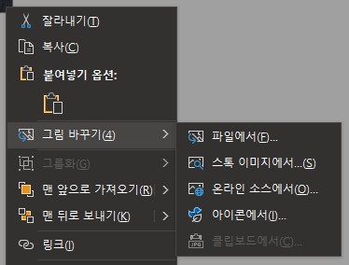
 |  | ② |  |  |  |  |  | 세부전공분야
3. 연락처 | 직장 | 주소 |  |  |  |  |  |  |  |  |  |  | (우)
 |  | 휴대폰 |  |  |  |  |  |  |  | 직장전화 ☎
 |  | E-mail |  |  |  |  |  |  |  | 팩스
 |  | 직장명 |  |  |  |  |  | 부서명 |  |  |  |  |  |  | 직위(직급)
 | 자택 | 주소 |  |  |  |  |  |  |  |  |  |  | (우) |  |  |  |  |  | 자료수령
4. 직업군 |  |  | 군 | 가(공무원) 나(공공기관) 다(대학) 라(연구기관) 마(업계)
5. 자격증 보유현황 (상위등급부터 기재) |  | 취득년월 |  |  | 자격증명 |  |  |  |  |  |  |  |  | 등급 |  |  | 인가·관리기관

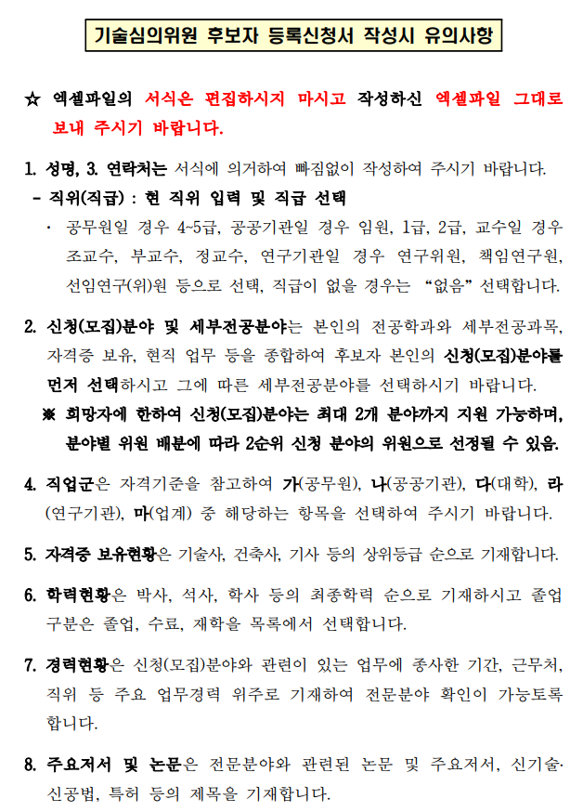
6. 학력현황 (최종학력부터 기재) |  | 취득년월 |  |  | 출신학교 |  |  |  |  |  |  |  |  | 학위구분 |  |  | 졸업구분 |  |  | 전공분야

7. 경력현황 (최근순서로 기재) |  | 근무기간(시작~종료) |  |  |  |  |  |  |  | 근무처 |  |  |  |  |  | 직위 |  | 주요업무경력
 |  |  |  |  | ~ | 현재 |  |  | -
 |  |  |  |  | ~
 |  |  |  |  | ~
 |  |  |  |  | ~
 |  | 한국농어촌공사 재직여부 |  |  |  |  |  |  |  |  |  | 근무기간 |  |  |  |  |  |  | ~
8. 주요 저서 및 논문 |  | 제출년월 |  |  | 출판사, 관련학회 |  |  |  |  |  | 저서(논문)명 |  |  |  |  |  |  |  | 논문주요내용

9. 설계 심의 및 위원회 참여 실적 | 설계심의 실적 (최근순서로 대표적인 심의만 기재) | 위원회명 |  |  |  |  | 운영기관명 |  |  |  |  |  | 심의사업명(심의종류) |  |  |  |  |  |  | 연도 |  | 분야

 | 현재 소속된 건설관련 위원회 | 위원회명 |  |  |  |  | 운영기관명 |  |  |  |  |  | 임기 |  |  |  |  |  |  |  |  | 분야
 |  |  |  |  |  |  |  |  |  |  |  |  |  |  |  |  | ~
 |  |  |  |  |  |  |  |  |  |  |  |  |  |  |  |  | ~
 |  |  |  |  |  |  |  |  |  |  |  |  |  |  |  |  | ~

1. 상기내용이 허위로 밝혀지는 경우에는 민·형사상의 모든 책임을 질 것을 서약합니다.
2. 위와 같이 귀사 기술심의위원회 심의위원 후보자로 등록 신청하며, 귀 사의 기술심의위원 위촉에 동의합니다.

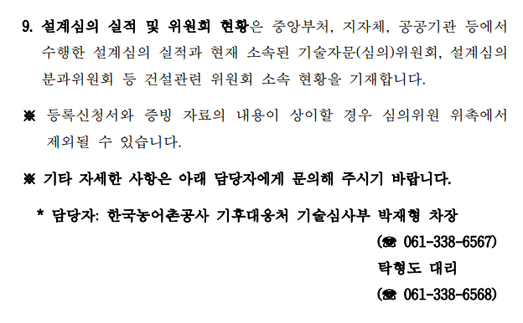
 |  |  |  |  |  |  |  |  |  |  |  |  | 2026년 |  |  | 월 |  |  |  | 일
 |  |  |  |  |  |  |  |  |  |  |  |  | 작성자 : |  |  |  |  |  |  |  | (인)

한국농어촌공사 기술심의위원회 위원장 귀하

